①基本事項
点検項目 | 点検の結果 | 記入欄 ・点検のポイント | 根拠法令等
１ 基本事項

(1) 指定入所支援等又は指定通所支援に要する費用の額 は、告示１２３号の別表障害児入所給付費単位数表」 により算定する単位数に告示１２８号「こども家庭庁 長官が定める一単位の単価」に定める一単位の単価を 乗じて得た額を算定していますか。 | い る い な い | ※費用の額 ＝告示123号の別表 の単位数×10円×128号の 表に掲げる割合 | ●告示１２３号一 ●告示１２８号
 |  |  |  | 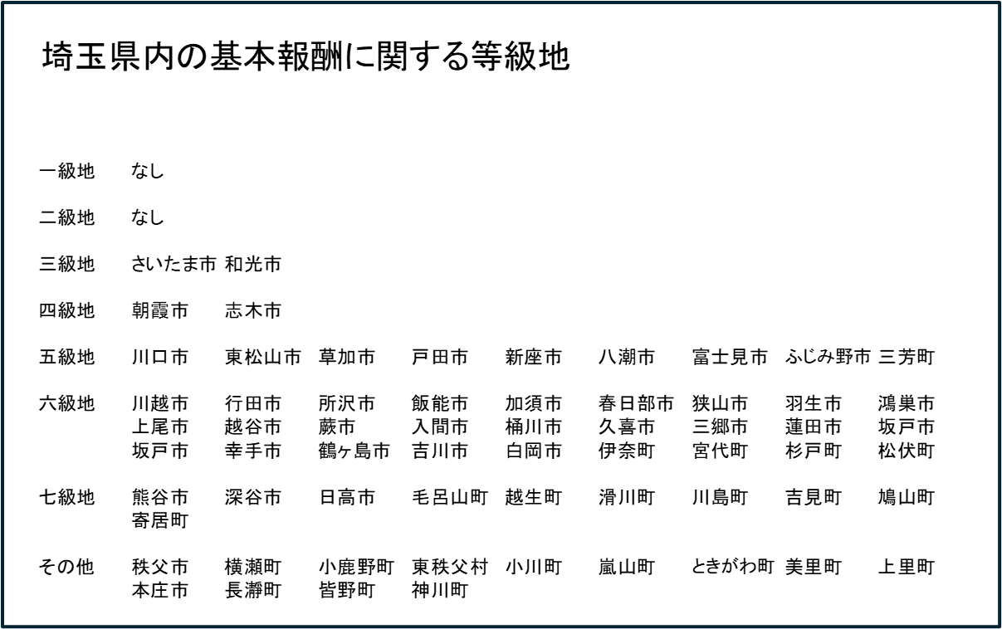
(2) (１)の規定により、指定入所支援に要する費用の額 を算定した場合において、その額に１円未満の端数が あるときは、その端数金額は切り捨てて算定していま すか。 | い る い な い |  | ●告示１２３号二 ●児童留意事項第２の１の（1）

